Hoja 1
ID | PRECONDICIONES | DATOS | DESCRIPCIÓN | PASOS DE REPRODUCCION | RESULTADO ESPERADO | RESULTADO OBTENIDO
SEAT_MAP_1 |  | BCN-LEI 2ADT 1INF RT | Realizar un flujo de búsqueda permite llegar hasta | 1- Realizar un flujo de búsqueda en https://tickets.vueling.com/ | Al realizar el flujo, la web muestra el mapa de asientos
 |  |  | el mapa de asientos con la tarifa Family | 2- Seleccionar billetes de ida y vuelta ofrecidos por Vueling | para los tickets seleccionados
 |  |  |  | 3- Seleccionar la tarifa "Family" y click en continuar
 |  |  |  | 4- Introducir los datos de los pasajeros
 |  |  |  | 5- Click en el checkbox de la politica de privacidad
 |  |  |  | 6- Click en continuar

SEAT_MAP_2 |  |  | Los botones para cambiar entre el mapa de asientos | 1- Comprobar que tanto el trayecto como el numero de pasajeros | Se muestran los datos correctos y cada botón muestra los
 |  |  | de ida y vuelta, muestran los datos correctos y | mostrados en los botones coinciden con los de la búsqueda | asientos disponibles que corresponden, tanto de ida como
 |  |  | funcionan de la manera esperada al clickarlos | 2- Click en el botón de ida | de vuelta
 |  |  |  | 3- Click en el botón de vuelta

SEAT_MAP_3 |  |  | Todos los pasajeros se pueden seleccionar y elegir | 1- Click en el primer pasajero y elegir un asiento disponible | El botón para seleccionar pasajero funciona correctamente
 |  |  | el asiento | 2- Repetir el proceso para cada pasajero | y al escoger un asiento, solamente se asigna a ese pasajero

SEAT_MAP_4 |  |  | Los pasajeros no pueden seleccionar asientos que no | 1- Click en el primer pasajero y elegir un asiento no disponible | No es posible seleccionar y asignar un asiento
 |  |  | están disponibles | 2- Repetir el proceso para cada pasajero | no disponible para el pasajero

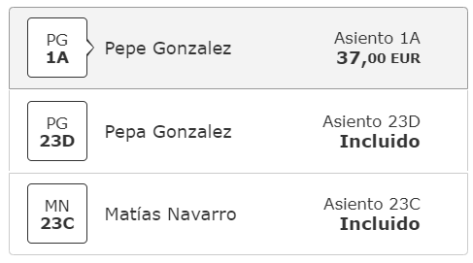
SEAT_MAP_5 |  |  | Los pasajeros tienen asignado un asiento asignado | 1- Verificar el menú de pasajeros y comprobar el asiento asignado | Cada pasajero tiene un asiento asignado por defecto
 |  |  | por defecto siempre que en filas delanteras o | 2- Verificar el mapa de asientos y confirmar el asiento asignado
 |  |  | posteriores hayan asientos libres

SEAT_MAP_6 |  |  | Al seleccionar un asiento, se actualiza el menú de | 1- Seleccionar un pasajero | Se actualiza el menu de pasajeros con el nuevo precio del
 |  |  | pasajeros con el precio del nuevo asiento | 2- Seleccionar un asiento disponible | asiento

SEAT_MAP_7 |  |  | Al seleccionar asientos para los pasajeros, se actualiza | 1- Seleccionar nuevos asientos para cada pasajero | El menú de precio final se actualiza acorde a los precios de
 |  |  | el menú de "precio final" con el nuevo precio |  | los nuevos asientos seleccionados

SEAT_MAP_8 |  |  | El menú de precios está desglosado en "ida", "vuelta" | 1- Seleccionar asientos para todos los pasajeros del RT | Las diferentes secciones muestran los precios de las
 |  |  | y "servicios" mostrando los datos correctos y pueden | 2- Clicks en la sección "ida" para contraer y expandir | opciones contratadas y se contraen y expanden al clickar
 |  |  | contraerse o expandirse | 3- Clicks en la sección "vuelta" para contraer y expandir | en ellos correctamente
 |  |  |  | 4- Clicks en la sección "servicios" para contraer y expandir

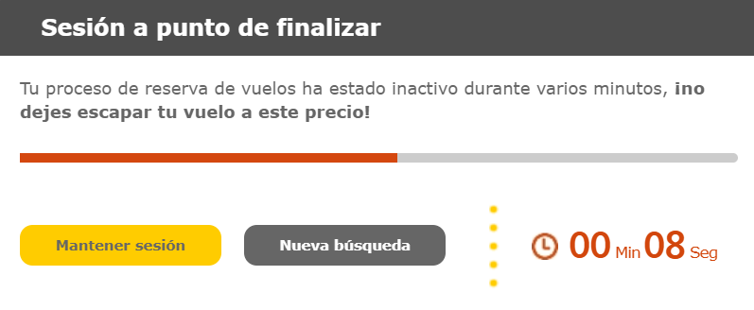
SEAT_MAP_9 |  |  | Si no se realiza ninguna acción en 5 minutos, aparece | 1- Esperar en la página de mapa de asientos 5 minutos(?) de | La página muestra un modal del tiempo restante de la
 |  |  | un modal advirtiendo que los asientos dejarán de estar | manera inactiva | reserva y dos botones, uno para realizar una nueva
 |  |  | reservados en 1 minuto, mostrando una cuenta atrás |  | búsqueda o mantener la sesión activa

SEAT_MAP_10 |  |  | El botón "mantener sesión" del modal de inactividad | 1- Seleccionar un asiento | Al clickar, debe mantener la selección de asientos y servicios
 |  |  | funciona correctamente | 2- Esperar el tiempo para activar el modal | y mantener la sesión en la página de mapa de asientos
 |  |  |  | 3- Clickar en "mantener sesión"

SEAT_MAP_11 |  |  | El botón "nueva búsqueda" del modal de inactividad | 1- Esperar el tiempo para activar el modal | El botón debe redirigir a la página para realizar una nueva
 |  |  | funciona correctamente | 2- Clickar en "nueva búsqueda" | búsqueda

SEAT_MAP_12 |  |  | Si no se clicka ningún botón en el modal de | 1- Esperar el tiempo para activar el modal | Se muestra otro modal con dos opciones, repetir búsqueda
 |  |  | inactividad, aparece otro modal para repetir la | 2- Esperar el tiempo que aparece | o volver al inicio
 |  |  | búsqueda o volver al inicio

SEAT_MAP_13 |  |  | Al seleccionar los asientos y clickar en continuar, | 1- Seleccionar asientos para los pasajeros | Se redirige a la página para seleccionar el equipaje
 |  |  | se redirige al usuario a la página para seleccionar | 2- Click en continuar
 |  |  | el equipaje

